ตรวจตู้ cap bank
ผู้ตรวจสอบ
ผจก.แผนก
......./......./.......
......./......./.......
ผู้ตรวจสอบ
ผจก.แผนก
......./......./.......
......./......./.......
1/2
บริษัท โตโยต้านนทบุรี ผู้จำหน่ายโตโยต้า จำกัด
ฝ่าย …………-……………. แผนก ซ่อมบำรุง
ตารางบันทึกการตรวจสอบและบำรุงรักษา ชุด CAPACITOR BANK ประจำปี................... สาขา........................
 | ตรวจสอบประจำ |  | □ | สัปดาห์ |  |  |  |  | □ | เดือน |  | □ |  | 3 เดือน | □ |  | 6 เดือน |  | □ |  | รายปี |  |  |  |  | ผู้รับผิดชอบ ......................................................

ลำดับ | รายละเอียดการบำรุงรักษา | เดือน |  |  |  |  |  |  |  |  |  |  |  |  |  |  |  |  |  |  |  |  |  |  |  |  |  | หมายเหตุ
 |  | มิ.ย. |  |  |  |  |  |  |  |  |  |  |  |  |  | ธ.ค.
1 | การตรวจสอบสภาพทั่วไปของระบบ (OFF CB) | *OFF เบรกเกอร์ รอเวลา 10 นาที เพื่อให้ตัว Cap คลายประจุ และให้ใส่ถุงมือกันไฟดูดแล้วค่อยตรวจสอบ
1.1 | สายไฟในตู้ไม่กรอบแข็ง น็อตหัวสายขันแน่นทุกตัว
1.2 | ชุดฟิวส์ / Megnetic ไม่แตก ไม่มีรอยไหม้
1.3 | ตัวกระบอก CAPACITOR ไม่บวมหรือเสียรูปทรง
2 | การตรวจสอบค่าทางไฟฟ้า (ON CB)
2.1 | บันทึกค่า PF ที่หน้าตู้ขณะตรวจเช็ค | ค่า PF (AUTO).................... |  |  |  |  |  | ค่าแรงดัน R.............../S................/T................. |  |  |  |  |  |  |  | ค่า PF (AUTO).................... |  |  |  |  |  | ค่าแรงดัน R.............../S................/T.................
2.2 | การตรวจสอบค่าแรงดันไฟฟ้าทั้ง 3 เฟส | ค่ากระแส Cap |  |  | 1........./........./......... |  |  |  |  | 2........./........./......... |  |  |  | 3........./........./......... |  | ค่ากระแส Cap |  |  | 1........./........./......... |  |  |  |  | 2........./........./......... |  |  | 3........./........./.........
2.3 | การตรวจสอบค่ากระแสทั้ง 3 เฟสของชุด Cap Bank | 4........./........./......... |  |  | 5........./........./......... |  |  |  |  | 6........./........./......... |  |  |  | 7........./........./......... |  | 4........./........./......... |  |  | 5........./........./......... |  |  |  |  | 6........./........./......... |  |  | 7........./........./.........
3 | การตรวจสอบการทำงานของตู้ Cap Bank | การทำงาน (Manual) |  |  |  | ชุดที่ 1............ |  |  |  | ชุดที่ 2............ |  |  | ชุดที่ 3............ |  |  | การทำงาน (Manual) |  |  |  | ชุดที่ 1............ |  |  |  | ชุดที่ 2............ |  | ชุดที่ 3............
3.1 | ตรวจสอบการทำงานระบบ Manual ทุก Step | ชุดที่ 4............ |  | ชุดที่ 5............ |  |  |  |  | ชุดที่ 6............ |  | ชุดที่ 7............ |  |  |  |  | ชุดที่ 4............ |  | ชุดที่ 5............ |  |  |  |  | ชุดที่ 6............ |  | ชุดที่ 7............
3.2 | ตรวจสอบการระบายอากาศของตู้ | การระบายอากาศของตู้ Cap.................................................................. |  |  |  |  |  |  |  |  |  |  |  |  |  | การระบายอากาศของตู้ Cap..................................................................
ผู้ตรวจเช็คหน้างาน
ผู้ตรวจสอบ (ระดับหัวหน้างาน)
วันที่ตรวจสอบ
วันที่ | ข้อบกพร่อง |  |  |  |  |  | การแก้ไข |  |  |  |  |  |  |  |  |  |  |  |  |  |  |  |  | กำหนดเสร็จ |  |  |  | ผู้รับผิดชอบ
ตรวจ



หมายเหตุ : ตรวจเช็คปกติ ผิดปกติ |  | ให้ดำเนินการตรวจสอบหลังเวลา 16.00 น. ดำเนินการตรวจสอบ 6 เดือน/ครั้ง
แบบฟอร์มฉบับที่ / วันที่ออกแบบฟอร์ม / วันที่มีผลบังคับใช้ : 1 / 20/12/2563 / 04/01/2564 |  |  |  |  |  |  |  |  |  |  |  |  |  |  |  |  |  |  |  |  |  |  |  |  |  |  |  | EF-MTS-06

ภาพประกอบ
 | บริษัท โตโยต้านนทบุรี ผู้จำหน่ายโตโยต้า จำกัด |  | 2/2

รายละเอียดการตรวจเช็คและบำรุงรักษา ชุด CAPACITOR BANK

ประจำเดือน
1.การตรวจสอบสภาพทั่วไปของระบบ (OFF เบรกเกอร์ รอ 10 นาทีให้ Cap คลายประจุ) | 2.การตรวจสอบค่าทางไฟฟ้า (ON เบรกเกอร์) | 3.การตรวจสอบการทำงานของตู้ Cap Bank
1.1.สายไฟในตู้ไม่กรอบแข็ง น็อตหัวสายขันแน่นทุกตัว | 2.1.บันทึกค่า PF ที่หน้าตู้ขณะตรวจเช็ค (บันทึกค่าลงในตาราง) | 3.1.ตรวจสอบการทำงานระบบ Manual ทุก Step
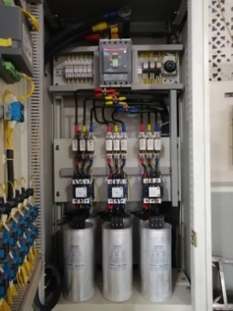
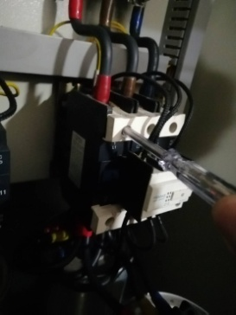
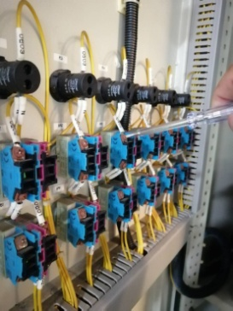
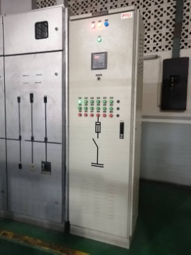
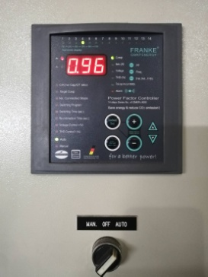

OFF

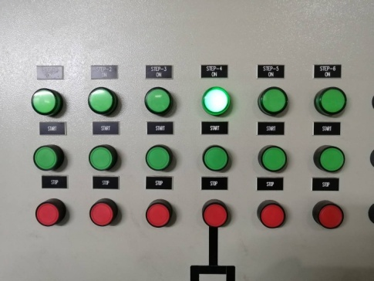

1.2.ชุดฟิวส์ / Megnetic ไม่แตก ไม่มีรอยไหม้ | 2.2.การตรวจสอบค่าแรงดันไฟฟ้าทั้ง 3 เฟส (บันทึกค่าลงในตาราง)
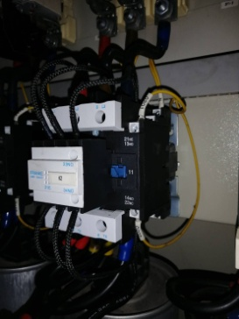
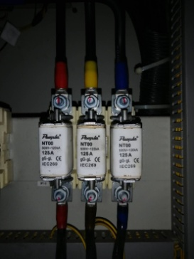
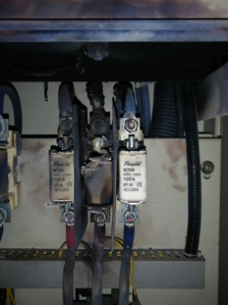
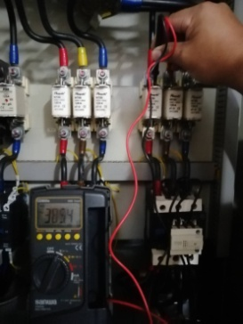
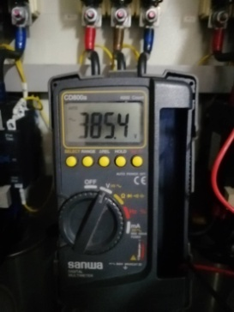

 |  | 3.2.ตรวจสอบการระบายอากาศของตู้

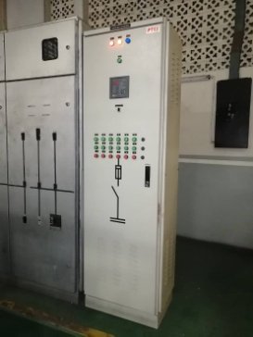
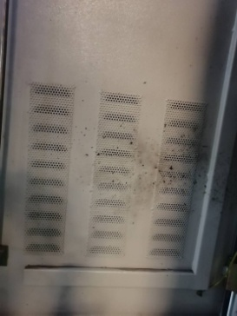

1.3.ตัวกระบอก CAPACITOR ไม่บวมหรือเสียรูปทรง | 2.3.การตรวจสอบค่ากระแสทั้ง 3 เฟสของชุด Cap Bank (บันทึกค่าลงในตาราง)
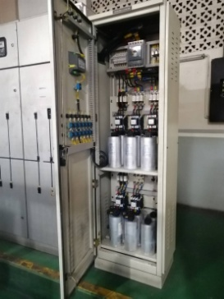
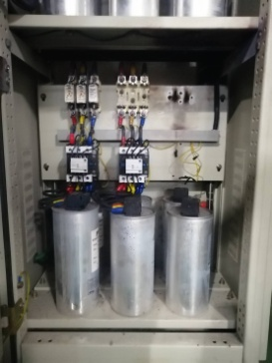
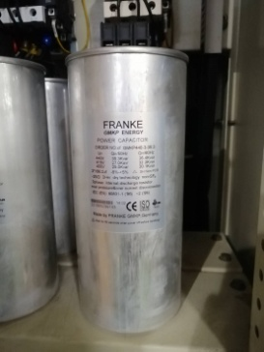
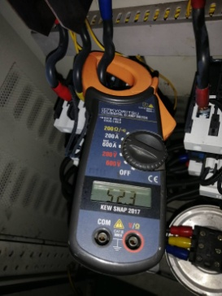
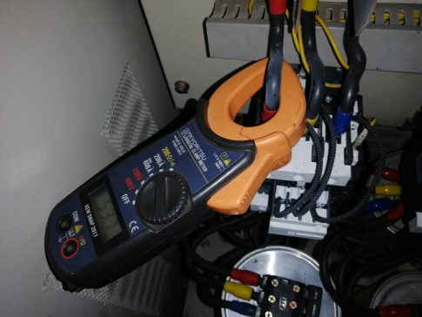

แบบฟอร์มฉบับที่ / วันที่ออกแบบฟอร์ม / วันที่มีผลบังคับใช้ : 1 / 20/12/2563 / 04/01/2564 |  |  | EF-MTS-06 | EF-MTS-06

